Текстовое поле
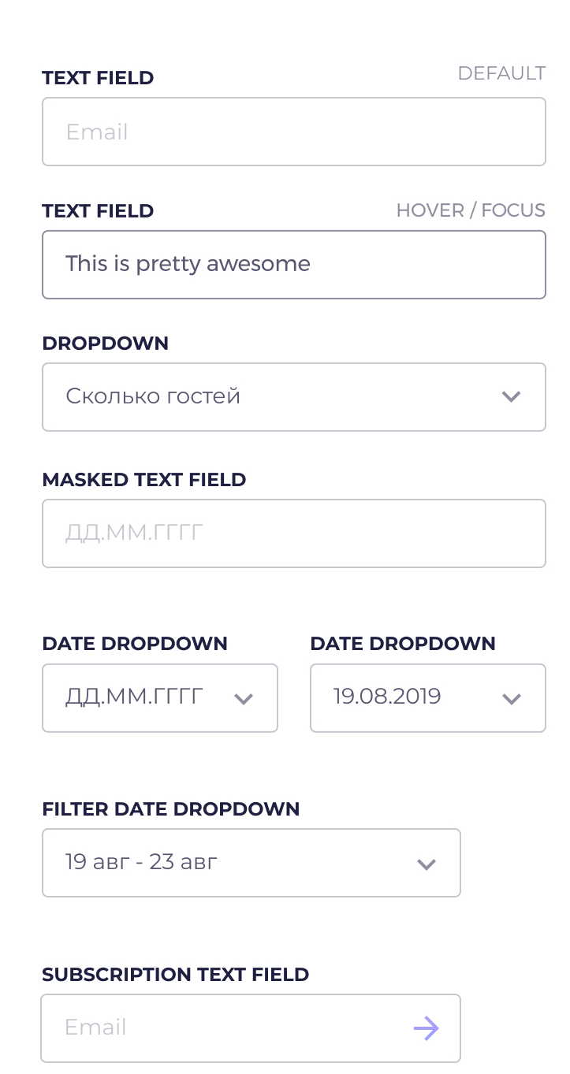
БЛОК | МОДИФИКАТОР | ЭЛЕМЕНТ | МОДИФИКАТОР
Размеры (ширина большая), Рамка (прозрачная), Закругление рамки, Отступ текста, Высота строки (для выравнивания по вертикали), Позиционирование (relative)?, placeholder почти прозрачный, Цвет текста почти темный | Ширина поля средняя | Правое поле: Абсол-е поз-е, Ширина 100% высоты блока, flex | Стрелка вниз
 | Ширина поля маленькая |  | Стрелка вверх
 | Цвет рамки почти прозрачный |  | Стрелка вправо градиентная
 | Цвет рамки полупрозрачный

В фокусе: Рамка полупрозрачная, Убрать все стоковые обводки

